BillOfMaterials

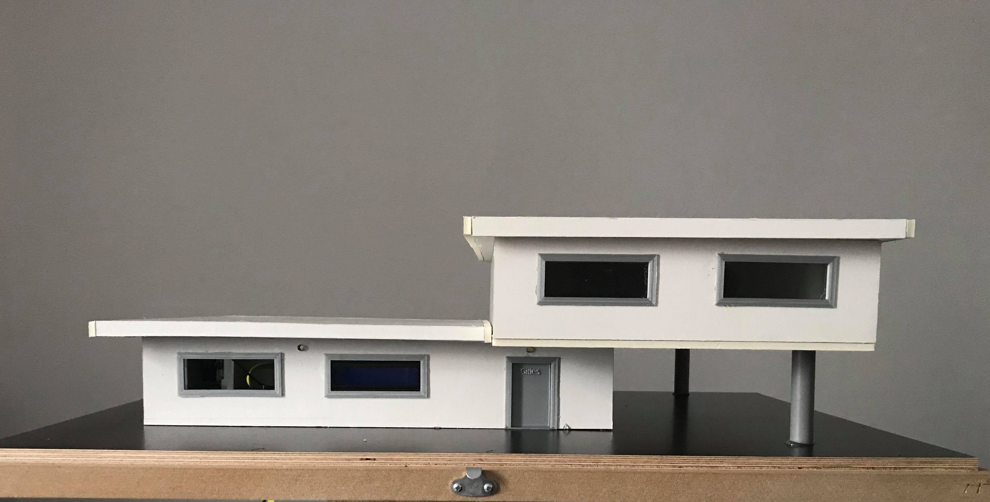
 | CLASS: | 1NMCT3
 | NAME: | Naeyaert
 | FIRSTNAME: | Gilles
 | Assembly Name : | smarthome
 | Assembly Revision :
 | Approval Date :
 | Part Count : | 25
 | Total Cost : | €151

 |  |  |  |  |  | (picture can only be added with END delivery of project!)

Part # | Part Name | Description | Revision | Qty | Supplier | also available from | Units | Unit Cost | Max Cost | Real Cost
1 | led (wit) | witte leds als verlichting aan de buitenkant van het huis | 2 | 5 | http://www.electroshopxl.be/index.php/webshop/electroshop/componenten/led-s/leds-5mm/led-5mm-warm-wit-clear/ | internationalelectronics.be | 5 | 0.40 € | €2.00
2 | One wire temperatuursensor | temperatuursensor dienend om de temperatuur van buitenaf te meten | 1 | 1 | https://www.seeedstudio.com/One-Wire-Temperature-Sensor-p-1235.html?fbclid=IwAR1oADIPgyw7dw1Jk_dQLslXwCVwDxj59jJPq6NQVWVRo2E6w8A0lTvjWeE | internationalelectronics.be | 1 | 7.50 € | €7.50
3 | LDR | lichtgevoelige weerstand dienend om te kijken wanneer het donker is buiten | 1 | 1 | https://www.kiwi-electronics.nl/lichtgevoelige-weerstand-LDR | https://www.hobbyelectronica.nl/product/ldr-light-dependent-resistor/ | 1 | 0.80 € | €0.80
4 | Servomotor | motor dienend om de ramen bij hoge temperatuur te openen/sluiten | 2 | 2 | https://www.conrad.be/p/hitec-standaard-servo-hs-422-analoge-servo-materiaal-aandrijving-nylon-nl-1546349 | https://opencircuit.be/Product/13550/FEETECH-Continuous-Rotation-Servo-FS5106R | 1 | 17.76 € | €35.52
5 | microSD kaart 16GB Transcend | Oplsag voor de Raspberry Pi waarop de image wordt geplaatst zodat de Pi functioneerd | 1 | 1 | https://www.bol.com/nl/p/transcend-premium-uhs-i-micro-sd-kaart-16gb/9200000010508475/?country=BE | https://www.bax-shop.be/nl/sd-kaart/transcend-premium-16gb-microsdhc-class-10-u1-met-sd-adapter | 1 | 11.97 € | €11.97
6 | Breadboard powersupply | dienend als extra voeding voor de motors | 1 | 1 | https://www.kiwi-electronics.nl/breadboard-power-supply-3v3-5v?lang=nl | https://www.antratek.be/arduino-uno | 1 | 2.50 € | €2.50
7 | Raspberry Pi 3 Model B+ | Dienend om de server te laten draaien + dingen aan te sturen | 1 | 1 | https://www.coolblue.nl/product/808563/raspberry-pi-3-model-b.html | https://www.kiwi-electronics.nl/raspberry-pi-3-model-b-plus | 1 | 44.45 € | €44.45
8 | Foam platen | Platen dat worden gebruikt voor de behuizing | 1 | 3 | https://www.vanbeekart.nl/p/foamboard-witwit-50x70-5mm-all-white-per-vel/79297/ | http://www.foamboarddirect.nl/foamboard-wit-wit-a3-5mm-10vel.html | 3 | 3.32 € | €9.96
9 | 5v Stappenmotor | Wordt gebruikt om de garagepoort te openen/sluiten | 1 | 1 | https://www.hobbyelectronica.nl/product/5v-stappenmotor-met-uln2003/ | https://www.martoparts.nl/BYJ48-stappenmotor_met_ULN2003driver | 1 | 4.25 € | €4.25
10 | RFID-RC522 reader | wordt gebruikt als badge reader om de poort te openen. | 2 | 1 | https://opencircuit.be/Product/10230/RC522-RFID-Reader-writer-module-kit-13.56MHz | https://iprototype.nl/products/components/rfid/rfid-reader-rc522 | 1 | 4.95 € | €4.95
11 | weerstanden 220 ohm | om ervoor te zorgen dat de leds niet overbelast worden | 2 | 8 | https://www.bitsandparts.eu/Weerstanden/Weerstand-220-Ohm-1-4W-5pct/p110476 | https://www.kiwi-electronics.nl/Weerstand-220-ohm-1-4-watt-5-procent-10-stuks | 8 | 0.08 € | €0.64
12 | weerstanden 10k ohm | om ervoor te zorgen dat de leds niet overbelast worden | 2 | 1 | https://iprototype.nl/products/components/resistors/10K | https://www.kiwi-electronics.nl/Weerstand-10K-ohm-1-4-watt-5-procent-10-stuks | 1 | 0.10 € | €0.10
13 | breadboard | om te componenten te kunnen verbinden met elkaar | 2 | 1 | https://www.sossolutions.nl/breadbordje-formaat-middel-830-gats | https://www.kiwi-electronics.nl/raspberry-pi/prototyping/830pt-clear-breadboard?lang=de | 1 | 12.95 € | €12.95
14 | extra breadboard | omdat we niet toekomen met 1 breadboard | 2 | 1 | https://thepihut.com/products/raspberry-pi-breadboard-half-size | https://www.modmypi.com/raspberry-pi/prototyping-and-breakout-boards/breadboarding-1095/breadboards-1096/breadboard-half-size-white | 1 | 4.00 € | €4.00
15 | LCD-display | om het ip van de Raspberry Pi op te tonen | 2 | 1 | https://www.hobbyelectronica.nl/product/hd44780-16x2-karakters-lcd-display-module-blauw-backlight/ | https://www.martoparts.nl/16x2-LCD-Display | 1 | 3.48 € | €3.48
16 | PCF8574AN | om de LCD te besturen met minder poorten | 2 | 1 | https://be.farnell.com/texas-instruments/pcf8574an/ic-i2c-bus-expander-16dip/dp/1703443 | https://www.mouser.be/ProductDetail/Texas-Instruments/PCF8574AN?qs=afYny40WCj1LTAGWng0tDg== | 1 | 1.21 € | €1.21
17 | pakket jumperwires | om de componenten met de raspberry te kunnen verbinden | 2 | 1 | https://www.kiwi-electronics.nl/jumperwires-kabeltjes/Premium-Jumperwires-40-stuks-op-strip-20cm-male-male | https://www.hobbyelectronica.nl/product/breadbord-jumper-wiresdraden/ | 1 | 4.95 € | €4.95
 | Total |  |  | 25 |  |  |  |  | €151.23

Example

Bill of Materials for LEGO® Design
EXAMPLE on how to list parts of your project
 |  |  | Assembly Name : | Mini X-Wing™ |  |  |  |  |  | [42]
 |  |  | Assembly Number : | Custom
 |  |  | Assembly Revision :
 |  |  | Approval Date :
 |  |  | Pieces : | 46
 |  |  | Total Cost : | $5.85

Category | Part # | Elem ID | Part Name | Color | Qty | Supplier | Alternative available from | Action? | Units | Picture | Unit Cost | max Cost | Real Cost
Bricks, Sloping | 50746 | 4504369 | ROOF TILE 1X1X2/3, ABS | 1 - White | 1 | nephew | 4500069: Plate 1X2 W. 1 Knob | Brickset: LEGO set guide and database. (n.d.). Retrieved 21 February 2017, from http://brickset.com/parts/4500069 |  | each |  | $0.10 | $0.10 | $0.10
Plates | 3024 | 302401 | PLATE 1X1 | 1 - White | 1 | nephew | 4500069: Plate 1X2 W. 1 Knob | Brickset: LEGO set guide and database. (n.d.). Retrieved 21 February 2017, from http://brickset.com/parts/4500069 |  | each |  | $0.10 | $0.10 | $0.10
Plates | 3023 | 302301 | PLATE 1X2 | 1 - White | 2 | nephew | 4500069: Plate 1X2 W. 1 Knob | Brickset: LEGO set guide and database. (n.d.). Retrieved 21 February 2017, from http://brickset.com/parts/4500069 |  | each |  | $0.10 | $0.20 | $0.20
Plates | 3023 | 4211398 | PLATE 1X2 | 194 - Medium Stone Grey | 1 | nephew | 4500069: Plate 1X2 W. 1 Knob | Brickset: LEGO set guide and database. (n.d.). Retrieved 21 February 2017, from http://brickset.com/parts/4500069 |  | each |  | $0.10 | $0.10 | $0.10
Plates | 3794 | 379401 | PLATE 1X2 W. 1 KNOB | 1 - White | 1 | nephew | 4500069: Plate 1X2 W. 1 Knob | Brickset: LEGO set guide and database. (n.d.). Retrieved 21 February 2017, from http://brickset.com/parts/4500069 |  | each |  | $0.10 | $0.10 | $0.10
Plates | 3623 | 362301 | PLATE 1X3 | 1 - White | 1 | nephew | 4500069: Plate 1X2 W. 1 Knob | Brickset: LEGO set guide and database. (n.d.). Retrieved 21 February 2017, from http://brickset.com/parts/4500069 |  | each |  | $0.10 | $0.10 | $0.10
Plates | 3623 | 362321 | PLATE 1X3 | 21 - Bright Red | 1 | nephew | 4500069: Plate 1X2 W. 1 Knob | Brickset: LEGO set guide and database. (n.d.). Retrieved 21 February 2017, from http://brickset.com/parts/4500069 |  | each |  | $0.10 | $0.10 | $0.10
Plates | 94148 | 302201 | PLATE 2X2 | 1 - White | 1 | nephew | 4500069: Plate 1X2 W. 1 Knob | Brickset: LEGO set guide and database. (n.d.). Retrieved 21 February 2017, from http://brickset.com/parts/4500069 |  | each |  | $0.15 | $0.15 | $0.15
Plates, Special | 6141 | 4210633 | PLATE 1X1 ROUND | 199 - Dark Stone Grey | 1 | nephew | 4500069: Plate 1X2 W. 1 Knob | Brickset: LEGO set guide and database. (n.d.). Retrieved 21 February 2017, from http://brickset.com/parts/4500069 |  | each |  | $0.10 | $0.10 | $0.10
Plates, Special | 3070 | 307021 | FLAT TILE 1X1 | 21 - Bright Red | 4 | nephew | 4500069: Plate 1X2 W. 1 Knob | Brickset: LEGO set guide and database. (n.d.). Retrieved 21 February 2017, from http://brickset.com/parts/4500069 |  | each |  | $0.10 | $0.40 | $0.40
Plates, Special | 2412 | 241201 | RADIATOR GRILLE 1X2 | 1 - White | 1 | nephew | 4500069: Plate 1X2 W. 1 Knob | Brickset: LEGO set guide and database. (n.d.). Retrieved 21 February 2017, from http://brickset.com/parts/4500069 |  | each |  | $0.10 | $0.10 | $0.10
Plates, Special | 6019 | 4538353 | PLATE 1X1 W/HOLDER VERTICAL | 1 - White | 4 | nephew | 4500069: Plate 1X2 W. 1 Knob | Brickset: LEGO set guide and database. (n.d.). Retrieved 21 February 2017, from http://brickset.com/parts/4500069 |  | each |  | $0.15 | $0.60 | $0.60
Plates, Special | 2431 | 4558168 | FLAT TILE 1X4 | 1 - White | 1 | nephew | 4500069: Plate 1X2 W. 1 Knob | Brickset: LEGO set guide and database. (n.d.). Retrieved 21 February 2017, from http://brickset.com/parts/4500069 |  | each |  | $0.20 | $0.20 | $0.20
Plates, Special | 63868 | 4535737 | PLATE 2X1 W/HOLDER,VERTICAL | 1 - White | 4 | nephew | 4500069: Plate 1X2 W. 1 Knob | Brickset: LEGO set guide and database. (n.d.). Retrieved 21 February 2017, from http://brickset.com/parts/4500069 |  | each |  | $0.15 | $0.60 | $0.60
Plates, Special | 2540 | 4211632 | PLATE 1X2 W. STICK | 194 - Medium Stone Grey | 4 | nephew | 4500069: Plate 1X2 W. 1 Knob | Brickset: LEGO set guide and database. (n.d.). Retrieved 21 February 2017, from http://brickset.com/parts/4500069 |  | each |  | $0.15 | $0.60 | $0.60
Plates, Special | 3176 | 4225733 | COUPLING PLATE 2X2 | 199 - Dark Stone Grey | 1 | nephew | 4500069: Plate 1X2 W. 1 Knob | Brickset: LEGO set guide and database. (n.d.). Retrieved 21 February 2017, from http://brickset.com/parts/4500069 |  | each |  | $0.20 | $0.20 | $0.20
Bricks, Special | 49668 | 4224793 | PLATE 1X1 W/TOOTH | 5 - Brick Yellow | 1 | nephew | 4500069: Plate 1X2 W. 1 Knob | Brickset: LEGO set guide and database. (n.d.). Retrieved 21 February 2017, from http://brickset.com/parts/4500069 |  | each |  | $0.10 | $0.10 | $0.10
Technic | 32123 | 4211573 | 1/2 BUSH | 194 - Medium Stone Grey | 4 | nephew | 4500069: Plate 1X2 W. 1 Knob | Brickset: LEGO set guide and database. (n.d.). Retrieved 21 February 2017, from http://brickset.com/parts/4500069 |  | each |  | $0.10 | $0.40 | $0.40
Technic | 6590 | 4211622 | BUSH FOR CROSS AXLE | 194 - Medium Stone Grey | 8 | nephew | 4500069: Plate 1X2 W. 1 Knob | Brickset: LEGO set guide and database. (n.d.). Retrieved 21 February 2017, from http://brickset.com/parts/4500069 |  | each |  | $0.15 | $1.20 | $1.20
Accessories | 3957 | 4211473 | STICK/AERIAL | 194 - Medium Stone Grey | 4 | nephew | 4500069: Plate 1X2 W. 1 Knob | Brickset: LEGO set guide and database. (n.d.). Retrieved 21 February 2017, from http://brickset.com/parts/4500069 |  | each |  | $0.10 | $0.40 | $0.40
 |  |  | Total |  | 46 |  |  |  |  |  |  | $5.85 | $5.85

